１ 位置、土地及び気候
５．台風（平成30年）
台風 | 台風が最も 接近した月日 | 最低海面気圧 |  | 最 大 風 速 |  |  | 最大瞬間 風速 （m/s） | 総降水量（㎜）
 |  | 気圧（hpa） | 起時 | 風速（m/s） | 風向 | 起時
台風第25号 | 10月5日～6日 | 1002.4 | 6日6時29分 | 18.8 | 南 | 6日 10時37分 | 32.4 | 14.0
 | 台風の経路概略 |  |  |  |  | 九州地方の主な被害
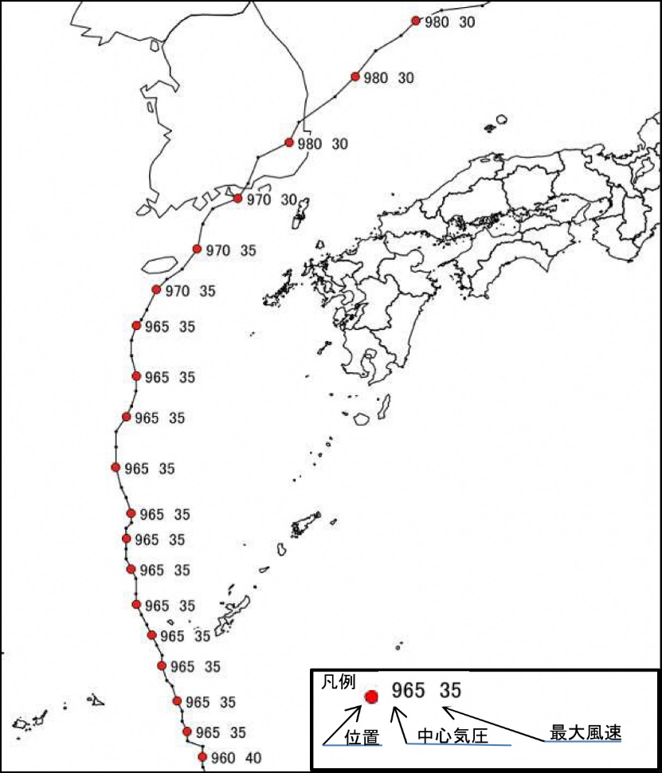
台風第25号 |  |  |  |  |  | 台風第25号◆福岡県 （県調べ 10月6日現在）人的被害 ： 負傷者（重傷3人）（軽傷５人）住家被害 ： 一部損壊（２棟）非住家被害 ： １棟◆大分県 （県調べ 10月6日現在）人的被害 ： 負傷者（軽傷2人）◆長崎県 （県調べ 10月6日現在）人的被害 ： 負傷者（軽傷3人）◆佐賀県 （県調べ 10月6日現在）人的被害 ： 負傷者（１人）非住家被害 ： １棟

 |  |  |  |  |  | 資料：福岡管区気象台

（注）最低海面気圧、最大風速、最大瞬間風速、総降水量は、大川市に最も近い気象官署である
佐賀地方気象台の観測値を用いた。

 | 台風経路図

